Figurer
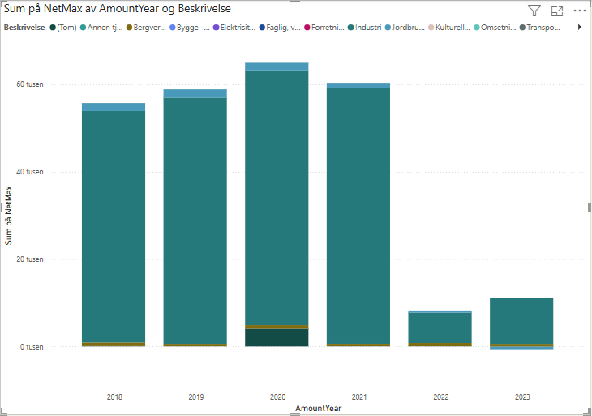
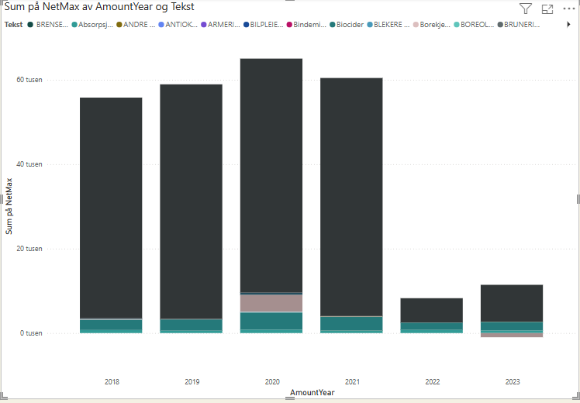

CAS_Nr | Kjemisk navn
1111-67-7 | kobberthiocyanat
1317-38-0 | Kobber(II)oksid
1317-39-1 | Kobber(I)oksid
1338-02-9 | Kobbernaftenat
7440-50-8 | kobber pulver
7447-39-4 | Kobberklorid
7758-89-6 | Kobber(I)klorid
7758-98-7 | Kobber(II)sulfat
12069-69-1 | Kobberhydroksidkarbonat
14915-37-8 | kobberpyrition
54253-62-2 | Kobber (II)metansulfonat

